상품제안서
카카오 시즈넬 선물세트 (디퓨저 50ml+모달 30수 타올2ea) | 상품코드: S40472

 |  |  |  |  |  |  | 02-713-8555 | www.synergygift.co.kr
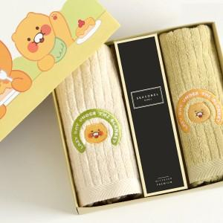

【상세/제작정보】 | <p><span style="color: rgb(51, 51, 51); font-family: NexonLv1Gothic, sans-serif; font-size: 14pt; letter-spacing: -0.3px; text-align: center;">※ 쇼핑백 구매시 별도 문의 바랍니다.</span></p><p>&nbsp;​ ​&nbsp;</p>

【인쇄/포장옵션】 | 스티커, 디퓨저스티커 / 포장지포장

【공급단가】 | 수량 | 50~ | 100~ | 300~ | 500~ | 1,000~
*VAT별도 | 단가 | 23,470원 | 23,150원 | 22,600원 | 21,670원 | 20,760원

【상품 URL】 | https://www.synergygift.co.kr:443/src/goods_detail.php?gdno=40472

